Lapa1
 |  | 3. pielikums paskaidrojuma rakstam un Rīgas domes priekšsēdētāja
 |  | ziņojumam par Rīgas valstspilsētas pašvaldības 2024. gada budžetu

Rīgas valstspilsētas pašvaldības struktūra

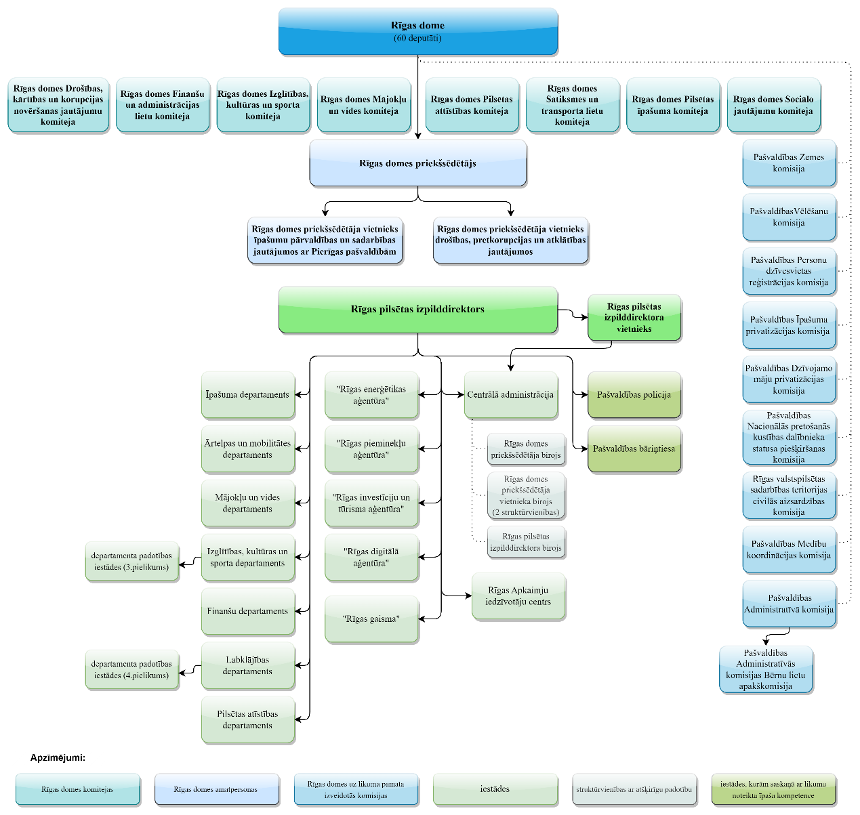

Piezīme. Rīgas valstspilsētas pašvaldības struktūra attēlota Rīgas domes 2023. gada 30. augusta saistošo
noteikumu Nr. RD-23-235-sn “Rīgas valstspilsētas pašvaldības nolikums” 2. pielikuma redakcijā.

Rīgas domes priekšsēdētājs | V. Ķirsis

